Summary
 |  |  | Если Вы хотите больше зарабатывать и сохранять, то Вам не обязательно устраиваться на дополнительную работу. Вам нужно всего лишь научиться грамотно распоряжаться своими личными средствами. И тогда деньги сэкономленные, станут деньгами заработанными (с) Генри Форд

Добро пожаловать в программу Green Office! |  |  |  | "Богатый человек – это не тот, кто больше зарабатывает, а тот, кто больше сохраняет" Роберт Кийосаки
Программа "Green Office" разработана Офисом по Устойчивости КазНУ им. аль-Фараби

Для участия в программе, пожалуйста, заполните раздел "Регистрация Пользователя" на правой стороне этой страницы. Затем пройдите по каждой вкладке внизу и заполните контрольный список для каждой категории. Подытог из каждой категории автоматически заполнит таблицу в левой части этой страницы и присвоит соответствующий уровень сертификации. После заполнения всех вкладок анкеты, пожалуйста, отправьте этот документ по электронной почте kafedraunesco1@gmail.com
НЕ ЗАПОЛНЯТЬ (этот раздел заполняется автоматически) |  |  |  | ЗАПОЛНИТЕ ЭТОТ РАЗДЕЛ
Промежуточные итоги по категориям |  |  |  | Регистрация участника программы
Категории | Получено | Возможно | Проценты | Контактное лицо
Образование &наука | 0 | 17 | 0%
Энергия | 0 | 27 | 0% | Контактный Email
Бумага&документы | 0 | 18 | 0%
Отходы | 0 | 20 | 0% | Наименвание офиса
Вода | 0 | 23 | 0%
Осведомленность | 0 | 9 | 0% | Местонахождение офиса
Всего | 0 | 114 | 0%
Инновации |  | 0 |  | Число сотрудников
Общая сумма | 0 | 114 | 0%
 |  |  |  | Число компьютеров в офисе
Градации уровня сертификации |  |  |  | Кратко опишите своё офисное пространствою. Определение офисного пространства является важным шагом в этом процессе.
Уровень сертификации |  | Проценты
Certified |  | 0-49%
Bronze |  | 50-64%
Silver |  | 65-79%
Gold |  | 80-89%
Platinum |  | 90+%

Поздравляем! Вы сертифицированы как:
Registered

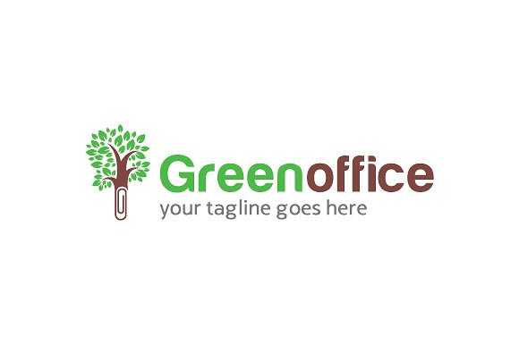

Сертифицированные офисы получат изготовленную на заказ табличку

